Sheet1
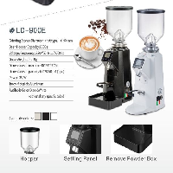
BAĞLAYICI TARİFE BİLGİSİ DETAY BİLGİSİ
 | BTB Numarasi: | TR350000230043
 | Gtip No: | 843880109000
 | Ge?erlilik Bsg.Tarihi: | 15/06/2023
 | Siniflandirmanin Gerek?esi:
 | Türk Gümrük Tarife Cetveli İzahnamesi’nin 8438 tarife pozisyonu açıklama notları, Gümrük Genel Tebliği (Gümrük Tarife Cetveli Açıklama Notları) (Seri No: 6), Gümrükler Genel Müdürlüğünün 08.06.2023 tarihli, 86133759 sayılı yazıları ve Tarife Yorumuna İlişkin Genel Kurallar
 | Esyanin Tanimi:
 | LD-900E kodlu, Kahve Çekirdeği Öğütme Makinesi. 40*25*59 cm boyutunda, 14,5 kg ağırlığında ve hazne kapasitesi 1500 gr ,motor gücü 350 W olan eşyadır.

